TEORÍA
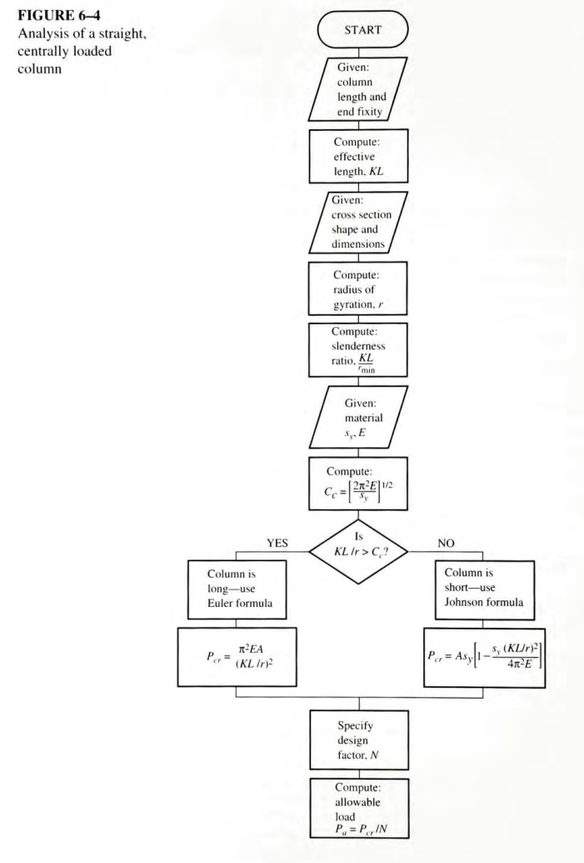
CALCULADORA DE COLUMNAS
FUNCIÓN DE LA CALCULADORA
Calcular la carga admisible a compresión para una columna con sección transversal circular.
OPERACIÓN DE LA CALCULADORA
El usuario introduce los parámetros geométricos de la columna, el tipo de apoyo, las propiedades del material usado y el factor de seguridad. Estos parámetros son: el diámetro y la longitud de la columna, el coeficiente asociado con el tipo de apoyo de la columna y la rigidez y el esfuerzo de fluencia del material.
FUNDAMENTACIÓN TEÓRICA
La calculadora fundamenta su cómputo en la teoría sobre carga de columnas rectas cargadas en el centro de la sección transversal.
La columna es considerada como un cuerpo mecánico esbelto cargado con fuerzas de compresión axiales. La columna falla por el fenómeno de inestabilidad elástica denominada pandeo, el cual lleva a que las condiciones geométricas y del material son insuficientes para mantener la columna recta bajo una carga aplicada. Si la carga se mantiene la columna colapsa.
En la estabilidad de la columna intervienen parámetros geométricos, el tipo de fijación de los extremos de la columna y las propiedades del material.
Los parámetros geométricos introducidos para el cálculo de la columna son el Diámetro (D) de la sección transversal y la Longitud (L) de la columna.
El tipo de fijación de la columna puede ser articulado, fijo o libre y se expresa mediante el coeficiente K, cuyos valores admisibles se muestran en la figura 6-3 (Mott), transcrita en esta página.
Los parámetros del material que se consideran son el Módulo de Young (E) y el Esfuerzo de fluencia (Sy).
Con los anteriores valores conocidos La calculadora obtiene el Momento de inercia de la sección (I), el Área de la sección (A), el Radio de giro de la sección (r), la Razón de esbeltez (Re) y la Constante de la columna (Cc).
La comparación entre la Razón de esbeltez y la Constante de la columna permite determinar si la Carga crítica (Pcr) se calcula para una Columna corta (Método de Jhonson) o una Coluna larga (método de Euler).
Finalmente, se calcula una Carga admisible (Pa) a partir de un Factor de seguridad suministrado.
La secuencia de cálculo la ofrece Mott a través de el diagrama de flujo mostrado en la Figura 6-4, transcrita en esta página.

 |  | Fuente: Mott, R. L. (2004). Machine elements in mechanical design. Upper Saddle River: Pearson Educación.

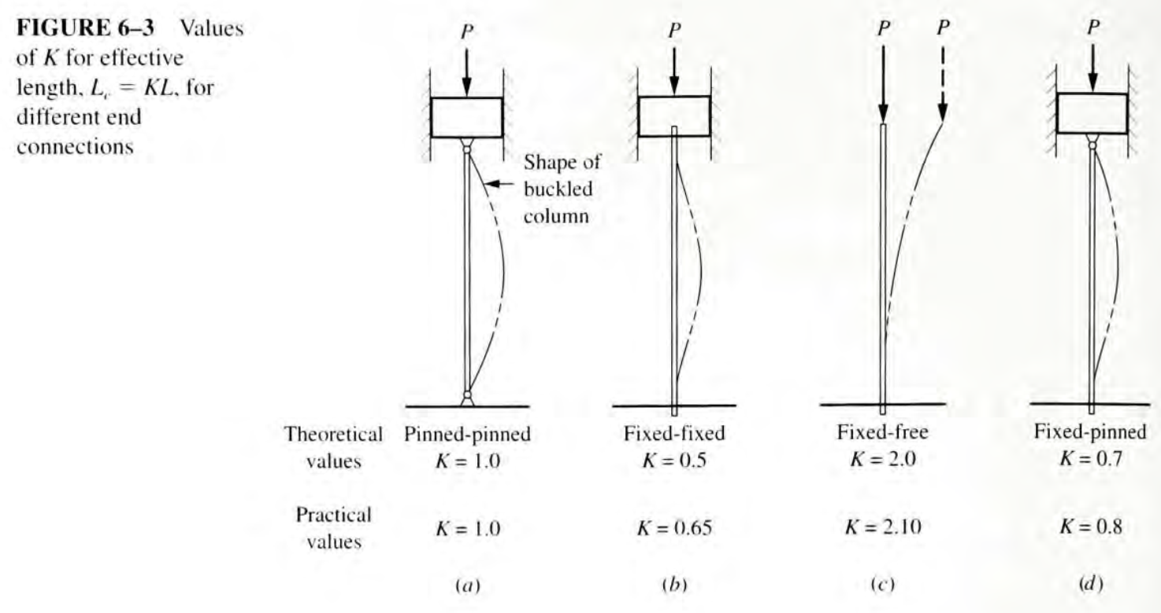
TIPO DE APOYO | K
Fijo en los dos extremos | 0.65
Fijo en un extremo y articulado en el otro | 0.80
Articulado en los dos extremos | 1.00
Fijo en un extremo y libre en el otro | 2.10

Calculadora de columnas de sección circular © 2022 by Hernan Dario Cortes Silva is licensed under CC BY 4.0

